スクール105席
アットビジネスセンター |  |  |  | 【シェア会議室 東梅田】 | レイアウトオーダーシート |  | ご依頼日

 |  |  |  |  |  |  |  | 月 | 日 |  | 送信

 | 【お客様情報】 |  |  |  |  | 【ご希望変更後レイアウト】

 | 法人団体名：

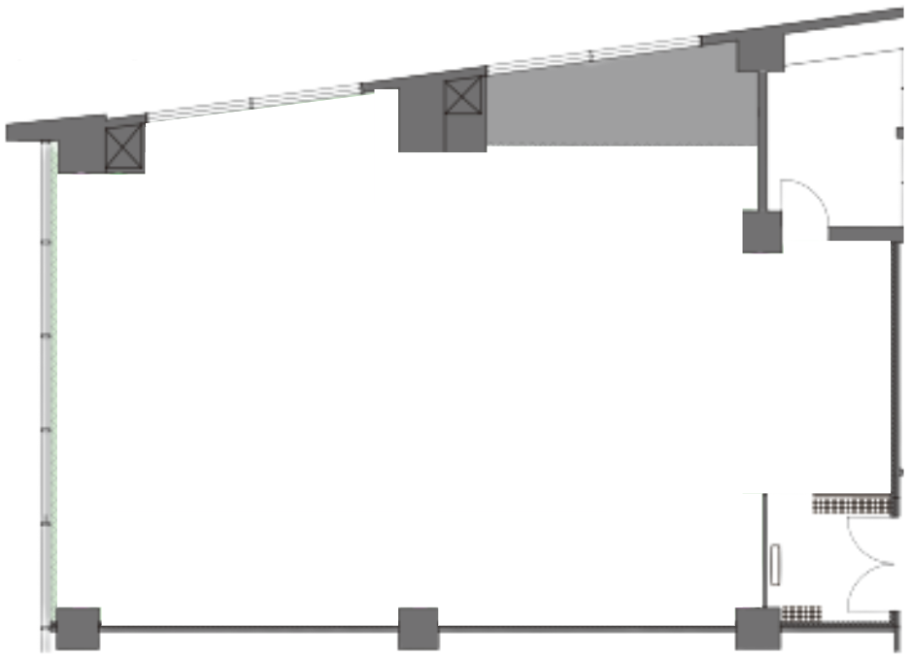
 | ご利用日： | 月 | 日

 | 使用備品：

 | 看板名：

 | ホール１ 基本レイアウト 160㎡(スクール105席)

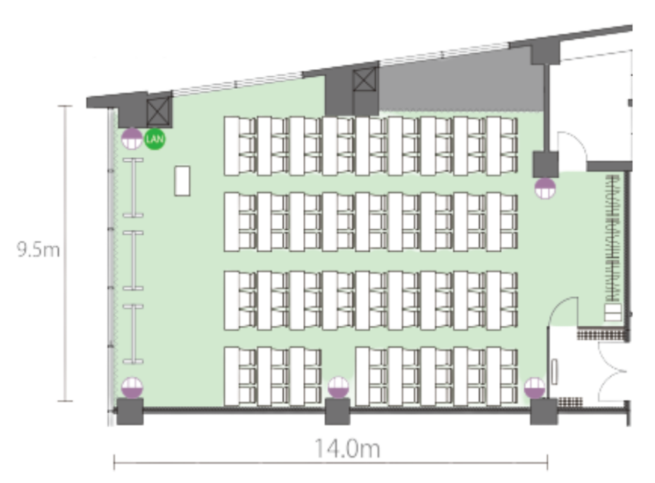

 |  |  |  |  |  |  |  |  |  | ※余った机・イスは室内保管をお願いいたします。

※レイアウト変更は有料サービスです。ご利用の５営業日前までに右記までメールにてオーダーシートを送信してください。【aors-toiawase@hatchwork.co.jp】

スクール50席
アットビジネスセンター |  |  |  | 【シェア会議室 東梅田】 | レイアウトオーダーシート |  | ご依頼日

 |  |  |  |  |  |  |  | 月 | 日 |  | 送信

 | 【お客様情報】 |  |  |  |  | 【ご希望変更後レイアウト】

 | 法人団体名：

 | ご利用日： | 月 | 日

 | 使用備品：

 | 看板名：

 | ホール１ 基本レイアウト 160㎡(スクール105席)



 |  |  |  |  |  |  |  |  |  | ※余った机・イスは室内保管をお願いいたします。

※レイアウト変更は有料サービスです。ご利用の５営業日前までに右記までメールにてオーダーシートを送信してください。【aors-toiawase@hatchwork.co.jp】

島型①
アットビジネスセンター |  |  |  | 【シェア会議室 東梅田】 | レイアウトオーダーシート |  | ご依頼日

 |  |  |  |  |  |  |  | 月 | 日 |  | 送信

 | 【お客様情報】 |  |  |  |  | 【ご希望変更後レイアウト】

 | 法人団体名：

 | ご利用日： | 月 | 日

 | 使用備品：

 | 看板名：

 | ホール１ 基本レイアウト 160㎡(スクール105席)



 |  |  |  |  |  |  |  |  |  | ※余った机・イスは室内保管をお願いいたします。

※レイアウト変更は有料サービスです。ご利用の５営業日前までに右記までメールにてオーダーシートを送信してください。【aors-toiawase@hatchwork.co.jp】

島型②
アットビジネスセンター |  |  |  | 【シェア会議室 東梅田】 | レイアウトオーダーシート |  | ご依頼日

 |  |  |  |  |  |  |  | 月 | 日 |  | 送信

 | 【お客様情報】 |  |  |  |  | 【ご希望変更後レイアウト】

 | 法人団体名：

 | ご利用日： | 月 | 日

 | 使用備品：

 | 看板名：

 | ホール１ 基本レイアウト 160㎡(スクール105席)



 |  |  |  |  |  |  |  |  |  | ※余った机・イスは室内保管をお願いいたします。

※レイアウト変更は有料サービスです。ご利用の５営業日前までに右記までメールにてオーダーシートを送信してください。【aors-toiawase@hatchwork.co.jp】

ロの字
アットビジネスセンター |  |  |  | 【シェア会議室 東梅田】 | レイアウトオーダーシート |  | ご依頼日

 |  |  |  |  |  |  |  | 月 | 日 |  | 送信

 | 【お客様情報】 |  |  |  |  | 【ご希望変更後レイアウト】

 | 法人団体名：

 | ご利用日： | 月 | 日

 | 使用備品：

 | 看板名：

 | ホール１ 基本レイアウト 160㎡(スクール105席)



 |  |  |  |  |  |  |  |  |  | ※余った机・イスは室内保管をお願いいたします。

※レイアウト変更は有料サービスです。ご利用の５営業日前までに右記までメールにてオーダーシートを送信してください。【aors-toiawase@hatchwork.co.jp】

コの字
アットビジネスセンター |  |  |  | 【シェア会議室 東梅田】 | レイアウトオーダーシート |  | ご依頼日

 |  |  |  |  |  |  |  | 月 | 日 |  | 送信

 | 【お客様情報】 |  |  |  |  | 【ご希望変更後レイアウト】

 | 法人団体名：

 | ご利用日： | 月 | 日

 | 使用備品：

 | 看板名：

 | ホール１ 基本レイアウト 160㎡(スクール105席)



 |  |  |  |  |  |  |  |  |  | ※余った机・イスは室内保管をお願いいたします。

※レイアウト変更は有料サービスです。ご利用の５営業日前までに右記までメールにてオーダーシートを送信してください。【aors-toiawase@hatchwork.co.jp】

シアター
アットビジネスセンター |  |  |  | 【シェア会議室 東梅田】 | レイアウトオーダーシート |  | ご依頼日

 |  |  |  |  |  |  |  | 月 | 日 |  | 送信

 | 【お客様情報】 |  |  |  |  | 【ご希望変更後レイアウト】

 | 法人団体名：

 | ご利用日： | 月 | 日

 | 使用備品：

 | 看板名：

 | ホール１ 基本レイアウト 160㎡(スクール105席)



 |  |  |  |  |  |  |  |  |  | ※余った机・イスは室内保管をお願いいたします。

※レイアウト変更は有料サービスです。ご利用の５営業日前までに右記までメールにてオーダーシートを送信してください。【aors-toiawase@hatchwork.co.jp】

